关系图
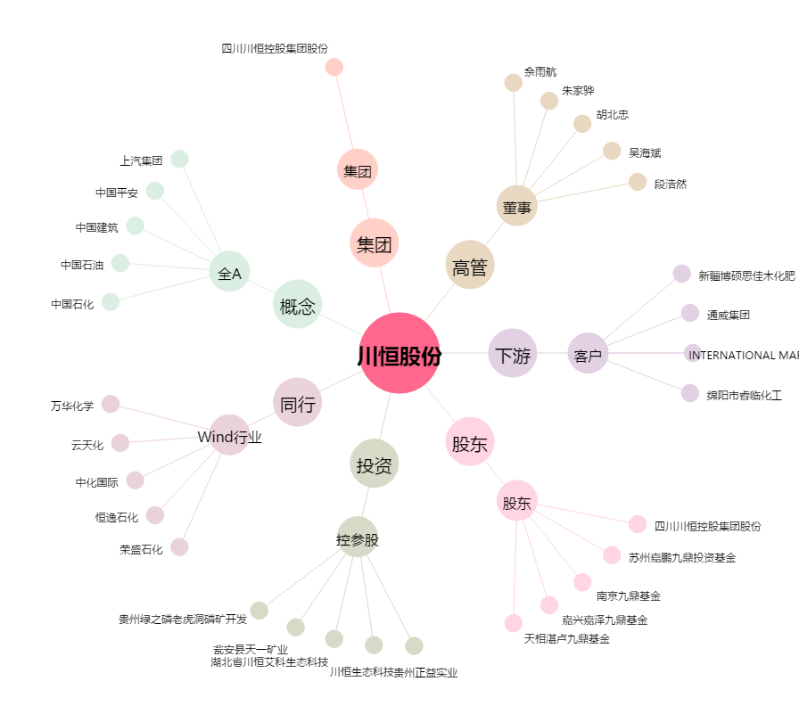
川恒股份[002895.SZ] - 关系概览图

